Ark1
Aug-20
 | INN | MAT | ØL | SN | LEK | Transport | Klær | Skole | Kollektivet
 | 22,458.00 | 194.7 | 175.8 | 91.9 | 140 | 40 | 30 | 96.8 | 20
 | 1000 | 10.9 | 155.6 | 91.9 | 199.9 | 85 | 200
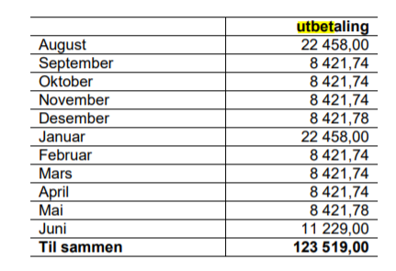
 | -150 | 19 | 311.2 | 91.9 |  | 426.5565 | 200
 | 950 | 178.6 | 50 | 91.9
 | 950 | 192.3 | -29 | 91.9
 | -4,468.03 | 241.29 | -50
 | -4,468.03 | 86.8 | 149.4
 | -149 | 28.9 | 155.6
 |  | 15 | 158.4
 |  | 29.8 | 155.6
 |  | 98.9 | 158.4
 |  | 97.4 | 149.9
 |  | 56 | 155.6
 |  | 54.8 | 298.8
 |  | 23.4 | -25
 |  | 98.1 | 155.6
 |  | 29.9 | 180
 |  | 65

Totalt | 16,122.94 | 1,520.79 | 2,305.90 | 459.50 | 339.90 | 551.56 | 430.00 | 96.80 | 20.00 | 5,724.45 | 10,398.49

Sep-20
 | INN | MAT | ØL | SN | LEK | Transport | Klær | Skole | Kollektivet
 | 8,421.74 | 151.73 | 155.6 | 91.9 | 155 | 470 | 25 |  | 3
 | -4684.22 | 28.4 | 30 | 94.9 |  | 40 |  |  | 276
 | 697 | 70 | 149.4 | 91.9 |  | 415.42 |  |  | 80
 | 950 | 117.8 | 104 | 92.1 |  | 474.9
 | 150 | 481.8 | 175.8 |  |  | 40
 | -149 | 53.5 | 150 |  |  | 207
 |  | 39.9 | 154 |  |  | 40
 |  | 151.73 | 75 |  |  | 600
 |  | 20 | -30 |  |  | -600
 |  | 75 | 155.6 |  |  | 40
 |  | 80 | 30 |  |  | 207
 |  | 58.8 | 149.4
 |  | 158.4 | 70
 |  | 89 | -127
 |  | 28.4 | 149.4
 |  | 116 | 60
 |  | 58.9
 |  | 105
 |  | 108.4

Totalt | 5,385.52 | 1,992.76 | 1,451.20 | 370.80 | 155.00 | 1,934.32 | 25.00 | 0.00 | 359.00 | 6,288.08 | -902.56

Oct-20
 | INN | MAT | ØL | SN | LEK | Transport | Klær | Skole | Kollektivet
 | 8,421.74 | 70.8 | 209.8 |  | 129 | 24 |  | 99.5 | 149
 | -4684.22 | 222.08 | 150 |  | 51.9 | 50
 | -149 | 52.8 | 299 |  | 285 | 80
 |  | 114.14 |  |  | 629.1
 |  | 98.41 |  |  | 33.5
 |  | 246.51
 |  | 203.8
 |  | 126.66
 |  | 142

Totalt | 3,588.52 | 1,277.20 | 658.80 | 0.00 | 1,128.50 | 154.00 | 0.00 | 99.50 | 149.00 | 3,467.00 | 1,621.52

